DT018
INSTITUTO ELECTORAL DEL ESTADO DE CAMPECHE
“25 ANIVERSARIO DEL IEEC, 1997-2022”
PROCESO ELECTORAL ESTATAL ORDINARIO 2021
MAPA DE LOS RESULTADOS DE LA ELECCIÓN DE DIPUTACIONES LOCALES POR EL PRINCIPIO DE MAYORÍA RELATIVA

DISTRITO ELECTORAL 18 |  |  |  |  |  |  |  |  |  | Resultados con base a la Sesión del Cómputo Distrital celebrada el 9 de junio de 2021.
VAXCAMPECHE | PT | PVEM | MOVIMIENTO CIUDADANO | MORENA | PES | RSP | FXM | CANDIDATOS/AS NO REGISTRADOS/AS | VOTOS NULOS | VOTACIÓN T. EMITIDA
8,491 | 742 | 219 | 5,498 | 5,186 | 104 | 219 | 51 | 0 | 394 | 20,904

PAN | PRI | PRD | PRI |  |  |  |  | GANADOR
555 | 7,547 | 389
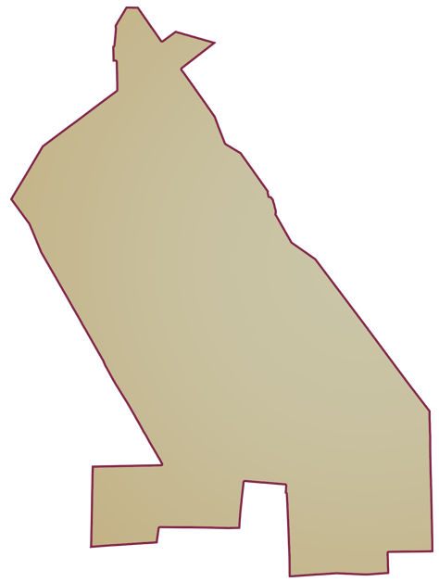
LISTA NOMINAL |  | 28,711
SECCIONES |  | 32
CASILLAS |  | 56

PARTICIPACIÓN CIUDADANA |  | 72.8083%
ABSTENCIONISMO |  | 27.1917%

